상품제안서
송월타올 볼륨전사40 세면타올 | 상품코드: S48270

 |  |  |  |  |  |  | 02-713-8555 | www.synergygift.co.kr
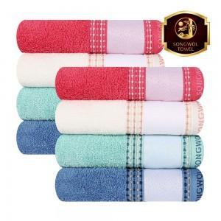

【상세/제작정보】 | <p>​※ 인쇄 없는 무지로는 판매 불가 상품입니다.</p>

【인쇄/포장옵션】 | 전사인쇄 / 포장지포장

【공급단가】 | 수량 | 50~ | 100~ | 300~ | 500~ | 1,000~
*VAT별도 | 단가 | 4,020원 | 3,890원 | 3,710원 | 3,590원 | 3,400원

【상품 URL】 | https://www.synergygift.co.kr:443/src/goods_detail.php?gdno=48270

